상품제안서
국산 고속무선충전 마우스패드 (370*220mm) | 상품코드: F18297

 |  |  |  |  |  |  | 02-412-0044 | www.easy1.co.kr
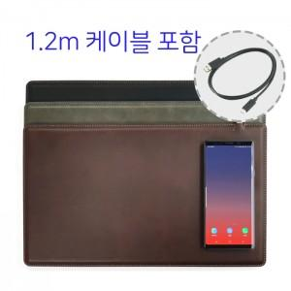

【상세/제작정보】

【인쇄/포장옵션】 | 불박, 금박, 은박 / 포장지포장

【공급단가】 | 수량 | 100~ | 300~ | 500~ | 1,000~ | 3,000~
*VAT별도 | 단가 | 14,300원 | 14,080원 | 13,750원 | 13,200원 | 12,650원

【상품 URL】 | http://www.easy1.co.kr/src/goods_detail.php?gdno=18297

